关系图
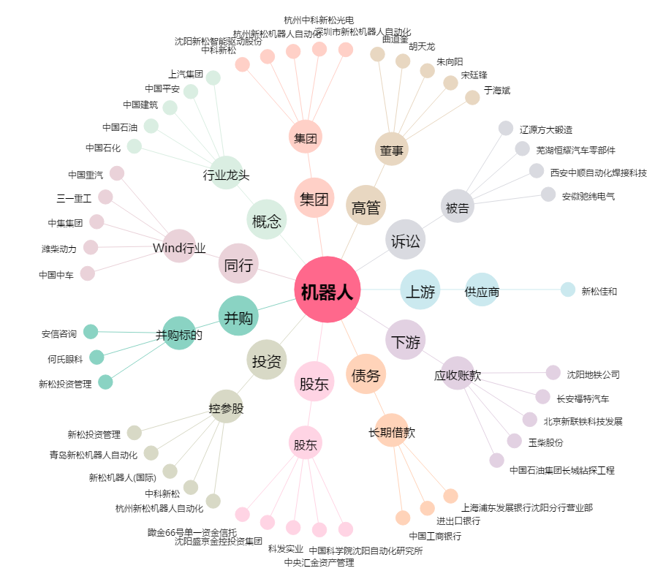
机器人[300024.SZ] - 关系概览图

